Boot学习
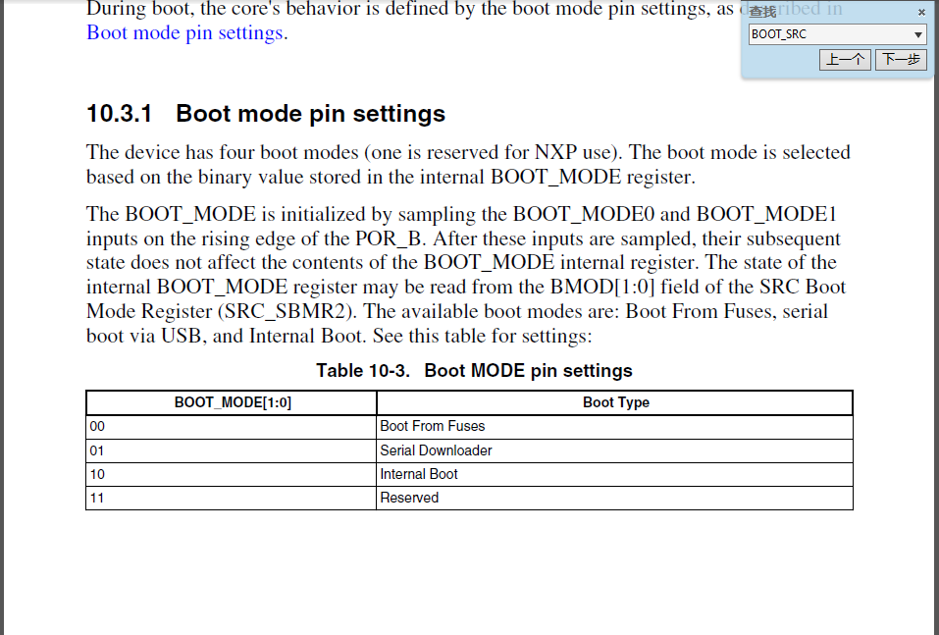
参考网址 | https://www.cnblogs.com/henjay724/p/9031655.html https://www.cnblogs.com/henjay724/p/13125636.html https://www.cnblogs.com/henjay724/p/11990219.html
参考网址：1 | https://www.cnblogs.com/henjay724/p/9031655.html
Boot | 你的Application代码都是保存在FLASH里，每次上电CPU会自动从FLASH里获取Application代码并执行，这个行为就是Boot
BootROM | BootROM其实是芯片在出厂前固化在ROM里的一段Bootloader程序(一个没有内部FLASH的MCU肯定会有ROM（BootROM)) BootROM两大核心功能： 一、从存放Application的存储器中加载执行 二、通过支持的通信接口（UART/SPI/I2C/USB）接收来自Host的Application数据完成更新（至外挂FLASH）或直接跳转执行
内部SRAM启动 | SRAM启动属于二级启动，其需要借助裸芯片本身之外的外力引导一下才能完成（1、调试器下载至SRAM；2、Boot将外部FLASH拷贝至SRAM） （从FLASH/ROM启动属于一级启动，不依赖除了Boot Mode选择之外的条件）
外部存储器启动 | 一个没有内部FLASH的MCU肯定会有ROM（BootROM) 1、从外部NOR FLASH存储器启动（QSPI NOR/Parallel NOR/EEPROM），可原地执行（XIP） 2、从外部NAND FLASH存储器启动（QSPI NAND/Parallel NAND/SD/eMMC），不可原地执行（NOR-XIP），需要拷贝至SRAM 3、从外部SDRAM存储器启动，类似SRAM，外挂至存储器接口控制器上，需要BootLoader去初始化
参考网址：2 | https://www.cnblogs.com/henjay724/archive/2004/01/13/9034563.html
Boot行为模式选择 | 1、BOOT_MODE[1:0] 决定i.MXRT1xxx Boot行为的最顶层配置（SRC_BOOT_MODE0~1） 2、BOOT_MODE[1:0] 值位于POR_B pin上沿时被自动采样，且存储在芯片内部的寄存器SRC->SBMR2[25:24] 3、若软件复位时，BOOT行为未变
Boot三种模式 | 1、Serial Downloader模式（UART/SPI/I2C/USB-HID） BootROM通过USB或者UART等来接收来自Host（上位机）的Application数据，并将数据存储在SRAM中执行，这种模式其实就是从SRAM启动； 此方法还可以将数据往芯片外部Device里下载 2、Boot From Fuses模式 根据Fuse状态，决定Boot配置值由哪个外部存储自Boot BT_FUSE_SEL=0：表明所有外部存储器中均没有Application，此时Boot From Fuses模式等同于Serial Downloader模式。 BT_FUSE_SEL=1：表明有外部存储器中存在有效Application，此时BootROM会根据Fuse中其他Boot配置信息进一步选择指定的外部存储器（Boot Device）去Boot 3、Internal Boot模式（Serial NOR/NAND、Parallel NOR/NAND、SD/eMMC、1bit Recovery SPI NOR） 跟Boot From Fuses模式（BT_FUSE_SEL=1时）很类似 BOOT_CFG1[7:4]六种Device

Boot行为模式分类 | 1、串行编程模式 Serial ISP模式（UART/SPI/I2C/USB-HID） 是往芯片外部Device里下载 2、串行启动模式 Serial Boot模式（UART/SPI/I2C/USB-HID/USB-DFU） 是往芯片内部SRAM里下载并立即跳转执行 3、Device Boot模式（Serial NOR/SD/eMMC/1bit Recovery SPI NOR） 直接从选定的外部非易失Device加载Application启动，这种模式才是i.MXRTxxx最核心的模式
BOOT启动时间 | 例如：i.MXRTxxx上电启动时间 结论1：不管是哪种Flash连接，BootROM时间差不多是固定的，大概在6.9ms 结论2：XIP启动(能够原地执行)的情况下，BootFlash时间几乎也是固定的，跟App长度无关，大概在1.6ms 结论3：Non-XIP启动(需要拷贝至SRAM执行)的情况下，BootFlash时间跟App长度成正比，但是跟Flash工作模式（速度）不是正比（甚至关系不太大）
Recovery Boot | BootROM支持Serial NOR作为Recovery Boot Device（application备份位置）
Boot行为模式选择 | 当芯片既有ROM也有FLASH的时候，芯片上电CPU到底是先从FLASH启动还是先从ROM启动？标准术语称为Boot Mode 例如：i.MXRTxxx上电永远是从ROM里开始启动 1、PRIMARY_BOOT_SRC[3:0]和ISP[2:0]决定的仅是BootROM程序的不同行为模式（执行代码分支） 2、PRIMARY_BOOT_SRC[3:0]是最高优先级的行为模式定义 3、当PRIMARY_BOOT_SRC[3:0] bits未烧写时（即4'b0000），ISP[2:0] pins开始决定行为模式

参考网址：4 | https://www.cnblogs.com/henjay724/archive/2004/01/13/9098577.html
Flashloader | 将你的Application下载进i.MXRT1xxx支持的所有外部非易失性存储器中
参考网址：5 | https://www.cnblogs.com/henjay724/archive/2004/01/13/9108176.html
eFUSE | i.MXRT1xxx内嵌的一块OTP（One Time Programmable） memory，仅可被烧写一次，但可以被多次读取

Bootable image
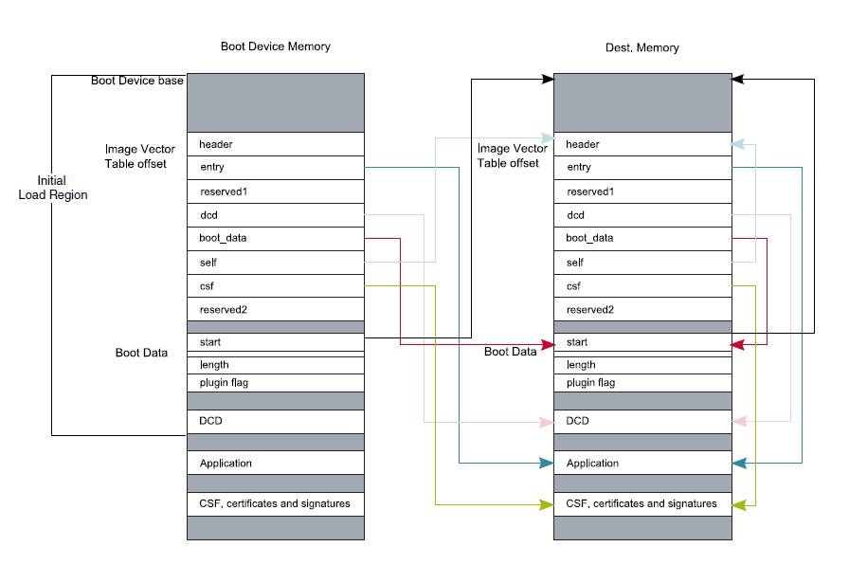
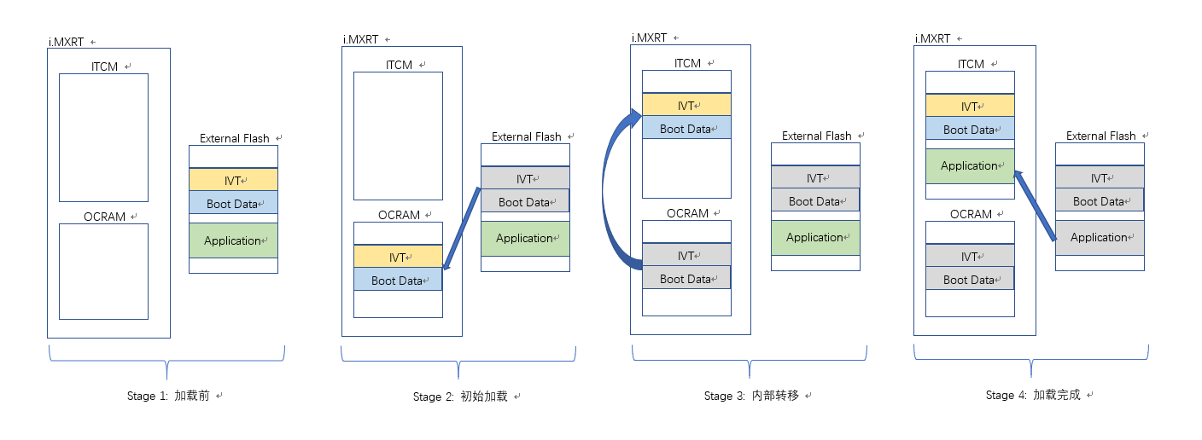
参考网址：1 | https://www.cnblogs.com/henjay724/archive/2004/01/13/9125869.html
Bootable image | image是由一些额外的信息数据（按功能有6类）与Application binary共同组成的（共7类）；经过编程器或者下载器解析后还原原始的Application binary
第一个组成部分：FDCB （可选） | Flash Device Configuration Block FDCB是从FLASH的起始地址处开始存放的，也是Bootable image最开始部分。 FDCB最大4KB，存储当前连接的FLASH的具体特性参数，其本身没有统一的与FLASH无关的structure 然后根据FDCB存储的参数去重新配置FLASH接口控制器再去进一步访问FLASH
第二个组成部分：IVT （必备） | Image Vector Table IVT大小固定为32byte IVT是这6类中最核心数据（记录了：Application、DCD、BD、CSF的位置信息） IVT是一个统一的与FLASH无关的structure Bootable image中的偏移位置也是固定的（对于XIP FLASH而言偏移是0x1000，对于Non-XIP FLASH而言偏移是0x400）
第三个组成部分：BD （必备） | Boot Data BD大小固定为16byte BT是仅次于IVT的核心数据（记录了：Bootable image的起始地址与总长度） BD也是一个统一的与FLASH无关的structure
第四个组成部分：DCD （可选） | Device Configuration Data 目前主要用于SDRAM接口控制器（SEMC）的配置
第五个组成部分：APP （必备） | Application binary 在Bootable image中的偏移位置是固定的（0x2000）
第六个组成部分：CSF （特性组成） | Command Sequence File 主要用于安全启动的认证相关特性
第七个组成部分：KeyBlob （特性组成） | 主要用于安全启动的加密相关特性
三种分类 | Unsigned Image: 这是最简单的image类型，由IVT+BD+Application组成，主要用于产品开发阶段。 Signed Image: 这是较复杂的image类型，由IVT+BD+Application+CSF组成，一般用于产品发布阶段。 Encrypted Image: 这是最复杂的image类型，由IVT+BD+Application+CSF+KeyBlob组成，主要用于对安全要求较高的产品中。

